★水稲直播推進（鎮圧） (記載例)
 | 様式第３（その１）（第３条関係）
 | （農業経営体強化事業）

 | 環境に配慮した水稲直播きの推進事業実施明細書（鎮圧方式）

 |  |  |  |  |  |  | ○○町農用地利用改善組合
 | （ 1 / 1 ）
 | 実 施 場 所 （補 助 対 象 地 番）※ |  |  |  | 実施面積 （㎡）※ | 整地方法 | 経営者氏名 | 団地 番号
 | 町名 | 字名 | 親番 | 枝番
 | ○○町 | ○○ | 1 | 1 | 1,000 | 浅耕鎮圧方式 | 農務 太郎 | 1
 | ○○町 | ○○ | 2 | 2 | 2,000 | 浅耕鎮圧方式 | 農務 太郎 | 1
 | ○○町 | ○○ | 3 | 1 | 3,000 | 浅耕鎮圧方式 | 農務 太郎 | 1
 | ○○町 | ○○ | 4 | 2 | 4,000 | 浅耕鎮圧方式 | 農務 太郎 | 1

 | 計 |  |  |  | 10,000

※記載欄の補足
①「実施場所」の欄は、町名・字名・親番・枝番ごとに事業を実施したほ場を全て記載する。
②「実施面積」の欄は、農地台帳上の面積を記載する。
③「整地方法」の欄は、鎮圧等の整地方法を記載する。
④「経営者」の欄は、実施場所で事業を行ったほ場の経営者を記載する。
⑤「団地番号」の欄は、添付する地図に記載した各団地の番号を記載する。
⑥最後の行にある「合計」の欄は、明細書１ページ分の合計値を記載する。明細書が複数枚ある場合でも
同様。なお、明細書が複数枚ある場合は、「実施場所」の欄の上にある（）内にページ数を記載すること。

－ 実施場所の図示方法 －
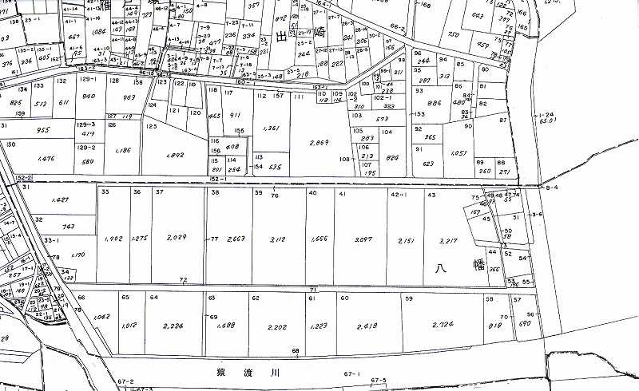
① 実施場所を囲んで、桃色の蛍光ペンで範囲が分かるように着色等してください。
② 事業を実施した団地の経営者氏名を横に記載してください。
③
③ 事業を実施した団地の横に団地番号を記載してください。団地番号は実施明細書と一致するようお願いします。

農務 花子

